Sheet1
客户名称 | 地区 | socks5 | IP名称 | 到期时间 | 业务归属 | IP归属 | 二维码
轻语 | 巴西 | 200.234.165.249:34768:5A2jzDA200234165249A34768:3xwGBkGxGnQV | 轻语-巴西-200.234.165.249 | 3.26到期 | 陈小同 | 斯帕克 | 
我会走狗屎运 | 墨西哥 | 154.197.90.154:9263:y7T1j0B6e5K1:D9s1X9D2q5Z3 | 我会走狗屎运-墨西哥-154.197.90.154 | 4.26到期 | 陈小同 | 涛哥 | 
涛哥 | 墨西哥 | 109.107.51.8:8950:f1n6V8R5X9e6:R1d6x6V8h1B6 | 涛哥-墨西哥-109.107.51.8 | 3.29到期 | 陈小同 | 涛哥 | 
涛哥 | 墨西哥 | 109.107.51.154:8950:h1Q4i2Y9d4m3:y0s1s9P3Z1V0 | 涛哥-墨西哥-109.107.51.154 | 3.29到期 | 陈小同 | 涛哥 | 
涛哥 | 墨西哥 | 23.26.196.124:8950:s3P7p9G3N1f7:S7s0M4H5P3t8 | 涛哥-墨西哥-23.26.196.124 | 3.29到期 | 陈小同 | 涛哥 | 
涛哥 | 墨西哥 | 154.197.127.246:9729:e3d3i2W9Y9c6:c9z7m6J0z6f9 | 涛哥-墨西哥-154.197.127.246 | 3.29到期 | 陈小同 | 涛哥 | 
涛哥 | 墨西哥 | 154.197.127.236:9729:F1I3v3a0D8A1:T6X9Y2b5w6j9 | 涛哥-墨西哥-154.197.127.236 | 3.29到期 | 陈小同 | 涛哥 | 
涛哥 | 墨西哥 | 109.107.51.58:8950:U2K6B7A7P1B1:A5Q0l9j0p1v3 | 涛哥-墨西哥-109.107.51.58 | 3.29到期 | 陈小同 | 涛哥 | 
x墨西哥橱窗 | 墨西哥 | 45.170.250.71:1337:o2bm7bjn567x:77wsghh1zv6s | 墨西哥-45.170.250.71 | 4.2到期 | 陈小同 | 木子 | 
涛哥 | 墨西哥 | 45.170.249.155:1337:fc36d6oyb25o:egyx0d31ym08 | 涛哥-墨西哥-45.170.249.155 | 4.8到期 | 陈小同 | 木子 | 
涛哥 | 墨西哥 | 45.170.250.3:1337:b36iajrcwgnj:ukd3brh1iliz | 涛哥-墨西哥-45.170.250.3 | 4.8到期 | 陈小同 | 木子 | 
LANA | 墨西哥 | 45.170.250.65:1337:0rgpd1qrqx0y:2c2346lhj12m | LANA-墨西哥-45.170.250.65 | 5.8到期 | 陈小同 | 木子 | 
耐捷 | 墨西哥 | 200.36.3.69:41800:5A2rG1A20036369A41800:RqbiE8Tigw1U | 耐捷003-墨西哥-200.36.3.69 | 4.21到期 | 孟洋 | 斯帕克 | 
要早睡 | 墨西哥 | 109.107.51.76:8950:M3x7I9Y8O8v6:N2b7a6q1o5Q7 | 要早睡-墨西哥-109.107.51.76 | 6.8到期 | 陈小同 | 985 | 
Avon | 印尼 | 110.44.172.100:7778:L0a5C8G1v5R8:g6W7V4n6m7w8 | 印尼-110.44.172.100 | 4.11到期 | 陈小同 | 985 | 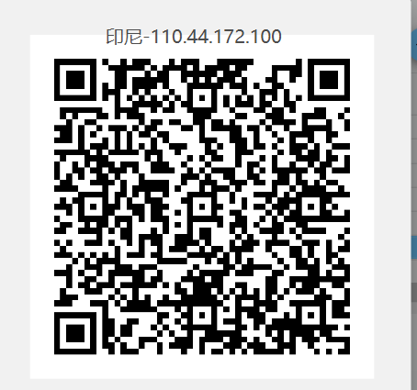
X.墨西哥橱窗 | 墨西哥 | 45.170.250.74:1337:q8asd4zxoknx:8cen9mwhzuzb | 墨西哥-45.170.250.74 | 3.26到期 | 陈小同 | 木子 | 
景笙传媒 | 巴西 | 200.234.165.250:43424:5A2praA200234165250A43424:mo6ZWmMo5fth | 巴西-200.234.165.250 | 4.15到期 | 陈小同 | 斯帕克 | 
guard | 墨西哥 | 200.36.3.145:37929:5A2rc6A200363145A37929:JBcRJKVR5d0D | guard-墨西哥-200.36.3.145 | 4.23到期 | 陈小同 | 斯帕克 | 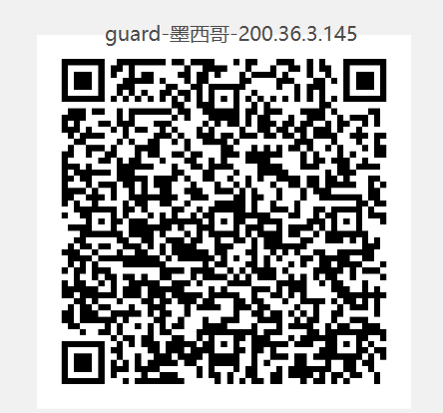
向 | 美国 | 149.119.143.8:35240:5A2reqA1491191438A35240:V4UnkV14j0ho | 向-美国-149.119.143.8 | 4.23到期 | 陈小同 | 斯帕克 |  | dmit1cn2
河南祥鼎 | 美国 | 149.119.132.72:37086:5A2s91A14911913272A37086:Tz2w4BqULFZK | 河南祥鼎-美国-149.119.132.72 | 4.25到期 | 陈小同 | 斯帕克 |  | dmit1cn2
张波 | 美国 | 149.119.172.127:42186:5A2sBeA149119172127A42186:7Y38jifBljc4 | 张波-美国-149.119.172.127 | 4.25到期 | 陈小同 | 斯帕克 |  | dmit1cn2
张波 | 美国 | 149.119.172.168:49011:5A2sBfA149119172168A49011:JqJcWpv37jf8 | 张波-美国-149.119.172.168 | 4.25到期 | 陈小同 | 斯帕克 |  | dmit1cn2
王果果 | 美国 | 204.141.251.212:34653:5A2k4VA204141251212A34653:t2brJRA1G5wn | 王果果-美国-204.141.251.212 | 4.25到期 | 陈小同 | 斯帕克 |  | dmit1cn2
X | 美国 | 200.36.3.99:34171:5A2si8A20036399A34171:ybIi89RrR67A | X-墨西哥-200.36.3.99 | 4.27到期 | 孟洋 | 斯帕克 | 
乡间浪人 | 墨西哥 | 200.36.3.214:33856:5A2sk8A200363214A33856:Gw2ULw5Uz9zy | 墨西哥-200.36.3.214 | 4.27到期 | 陈小同 | 斯帕克 | 
乡间浪人 | 墨西哥 | 200.36.3.175:47835:5A2sk9A200363175A47835:ISWUrZxcTM6c | 墨西哥-200.36.3.175 | 4.27到期 | 陈小同 | 斯帕克 | 
乡间浪人 | 墨西哥 | 200.36.3.237:45775:5A2t2zA200363237A45775:4ppMhzlkSBFv | 墨西哥-200.36.3.237 | 4.29到期 | 陈小同 | 斯帕克 | 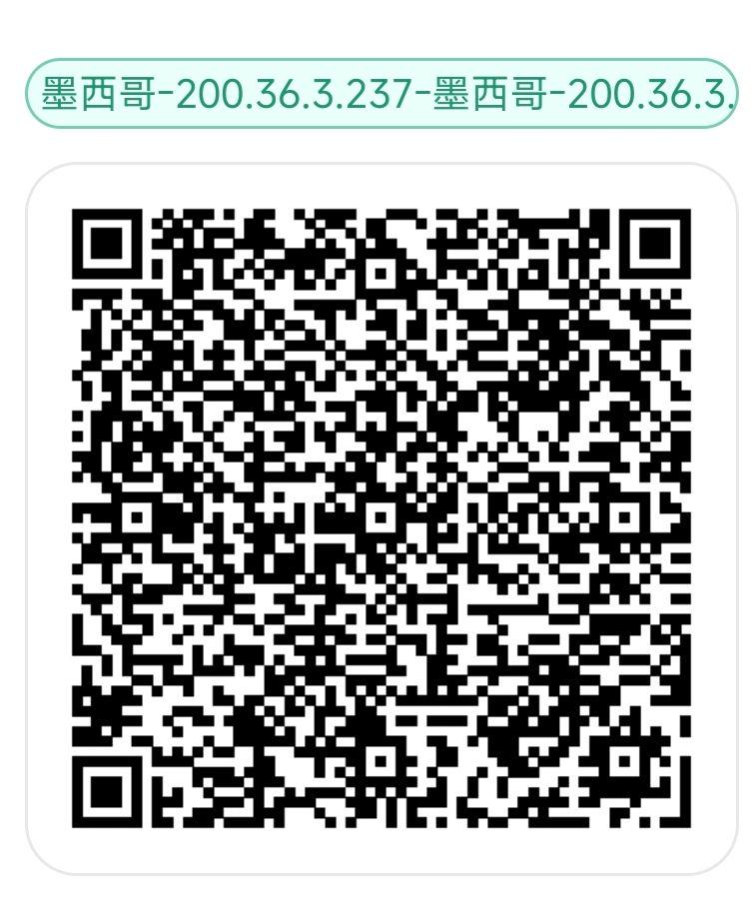
Wayfarer | 巴西 | 200.234.165.9:31898:5A2t9oA2002341659A31898:2T8tAZSW5wTu | 巴西-200.234.165.9 | 4.29到期 | 王璟琦 | 斯帕克 | 

